Profile
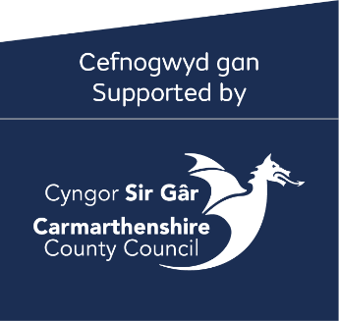
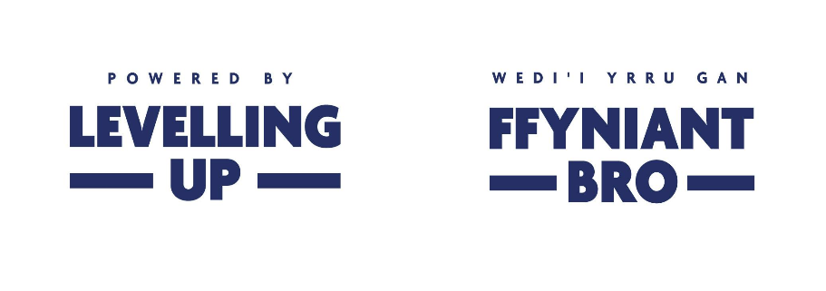


Enw'r Grŵp:
Dyddiad Profil:
Fersiwn Profil:
Hyd y Prosiect:

 | 2024/2025
 | Ebrill i Mehefin | Gorffenaf i Medi | Hydref i Rhagfyr | CYFANSWM
Gwariant

Cyfalaf

Dymchwel |  |  |  | 0
Adeiladu / Atgyweirio |  |  |  | 0
Hapddigwyddiad |  |  |  | 0
Offer |  |  |  | 0
Cyfanswm | 0 | 0 | 0 | 0

Ffioedd Proffesiynnol |  |  |  | 0
Cyfanswm | 0 | 0 | 0 | 0

Cyfanswm Swm Cyfalaf | 0 | 0 | 0 | 0

Refeniw

Adnoddau Dynol
Recriwtio |  |  |  | 0
Afreidrwydd |  |  |  | 0
Cyfanswm Adnoddau Dynol | 0 | 0 | 0 | 0

TGCH
Caledwedd |  |  |  | 0
Meddalwedd |  |  |  | 0
Cyfanswm TGCH | 0 | 0 | 0 | 0

Cyfreithiol a Phroffesiynol
Ffioedd ymgynghori |  |  |  | 0
Gwerthuso, datblygu a monitro |  |  |  | 0
Cyfanswm Cyfreithiol a Phroffesiynol | 0 | 0 | 0 | 0

Marchnata a Hyrwyddo
Costiau cyfiethu |  |  |  | 0
Hysbysebu a hyrwyddo |  |  |  | 0
Digwyddiadau |  |  |  | 0
Cyfanswm Marchnata a Hyrwyddo | 0 | 0 | 0 | 0

Gorbenion
Cyfradd Unffurf @ 15% | 0 | 0 | 0 | 0
Cyfanswm Gorbenion | 0 | 0 | 0 | 0

Gweithgareddau'r Prosiect
Llogi Ystafell |  |  |  | 0
Lluniaeth a deunyddiau |  |  |  | 0
Cyfanswm Gweithgareddau'r Prosiect | 0 | 0 | 0 | 0

Staff
Staff y Prosiect |  |  |  | 0
Hyfforddiant Staff/Gwirfoddolwyr |  |  |  | 0
Cyllid Cyfatebol Staff y Prosiect |  |  |  | 0
Cyfanswm y Prosiect | 0 | 0 | 0 | 0

Teithio a Thrafnidiaeth
Teithio a chynhaliaeth |  |  |  | 0
Cyfanswm Teithio a Thrafnidiaeth | 0 | 0 | 0 | 0

Costau Hyfforddi
Hyfforddiant |  |  |  | 0
Cyfanswm Hyfforddiant | 0 | 0 | 0 | 0

Cyfanswm Costau Refeniw | 0 | 0 | 0 | 0

Cyfanswm Costau | 0 | 0 | 0 | 0

Cyllid
Cyfalaf
Arian cyfatebol arian parod |  |  |  | 0
 |  |  |  | 0
Grant SPF | 0 | 0 | 0 | 0

Cyfanswm Cyllid Cyfalaf | 0 | 0 | 0 | 0

Refeniw
Arian Cyfatebol Staff | 0 | 0 | 0 | 0
Arian cyfatebol arian parod |  |  |  | 0
Grant SPF | 0 | 0 | 0 | 0

Cyfanswm Cyllid Refeniw | 0 | 0 | 0 | 0

Cyfanswm Cyllid | 0 | 0 | 0 | 0

